bug template
Bug ID | id_1
Title | Плейсхолдер не пропадает при нажатии на поле Name
Severity
Priority
Enviroment | macOS Catalina 10.15.7 | YB 22.5.0.1885 (64-bit)
Precondition | Открыт сайт http://itcareer.pythonanywhere.com
STR | 1. Навести курсор мыши на поле Name 2. Нажать левую кнопку мыши
Actual Result | Плейсхолдер не пропадает
Expected Result | Плейсхолдер должен пропасть
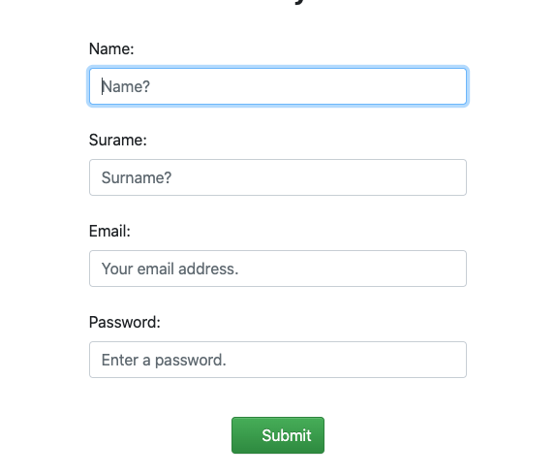
Attachments

Bug ID | id_2
Title | Поле Name не принимает min (2 символа)
Severity
Priority
Enviroment | macOS Catalina 10.15.7 | YB 22.5.0.1885 (64-bit)
Precondition | Все поля, кроме Name, заполнены валидными данными
STR | 1. В поле Name ввести Ty 2. Нажать Submit
Actual Result | Error: All Fields are Required
Expected Result | Succes message
Attachments
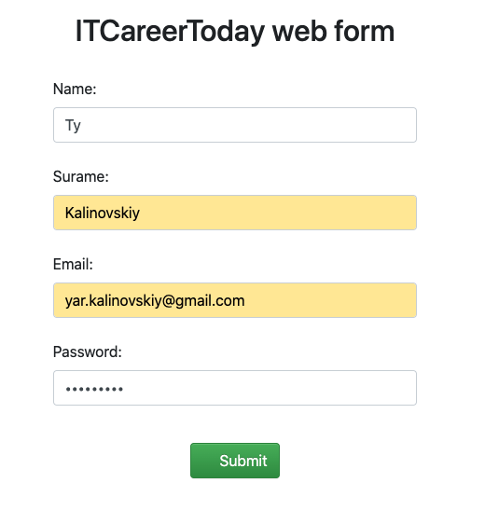
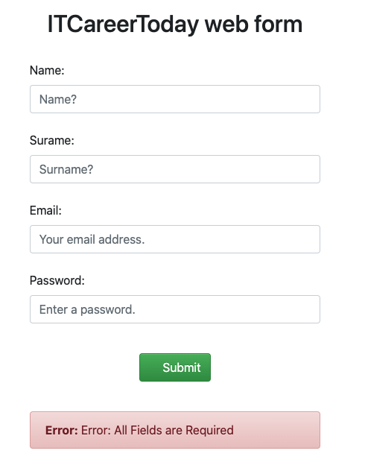

Bug ID | id_3
Title | Поле Name не принимает и не сохраняет min+1 символ
Severity
Priority
Enviroment | macOS Catalina 10.15.7 | YB 22.5.0.1885 (64-bit)
Precondition | Все поля, кроме Name, заполнены валидными данными
STR | 1. В поле Name ввести Tyk 2. Нажать Submit
Actual Result | Error: All Fields are Required
Expected Result | Succes message
Attachments
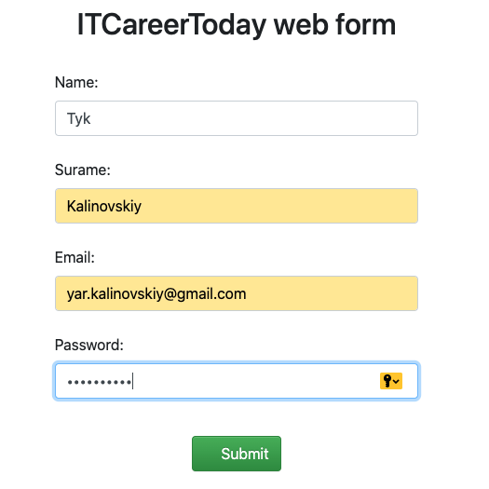
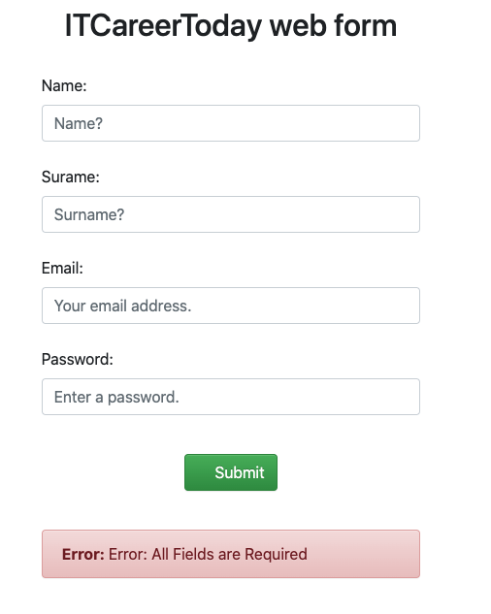

Bug ID | id_4
Title | Поле Name не принимает и не сохраняет max (128 символ)
Severity
Priority
Enviroment | macOS Catalina 10.15.7 | YB 22.5.0.1885 (64-bit)
Precondition | Все поля, кроме Name, заполнены валидными данными
STR | 1. В поле Name ввести аааааааааааааааааааааааааааааааааааааааааааааааааааааааааааааааааааааааааааааааааааааааааааааааааааааааааааааааааааааааааааааааg 2. Нажать Submit
Actual Result | Error: All Fields are Required
Expected Result | Succes message
Attachments
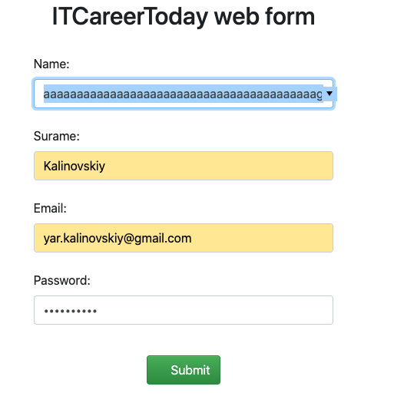
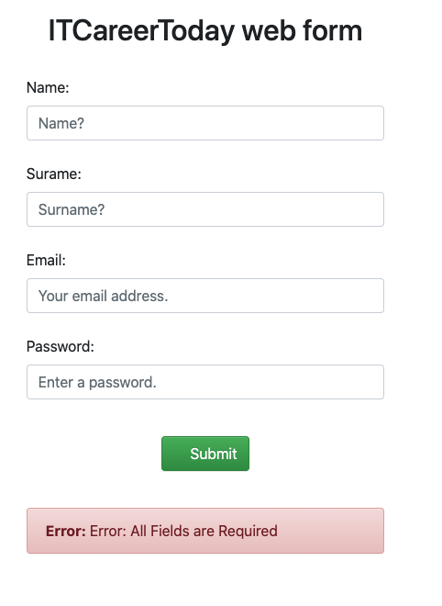

Bug ID | id_5
Title | Поле Name принимает и сохраняет кириллицу
Severity
Priority
Enviroment | macOS Catalina 10.15.7 | YB 22.5.0.1885 (64-bit)
Precondition | Все поля, кроме Name, заполнены валидными данными
STR | 1. В поля Name ввести Петя 2. Нажать Submit
Actual Result | Succes message
Expected Result | Error
Attachments
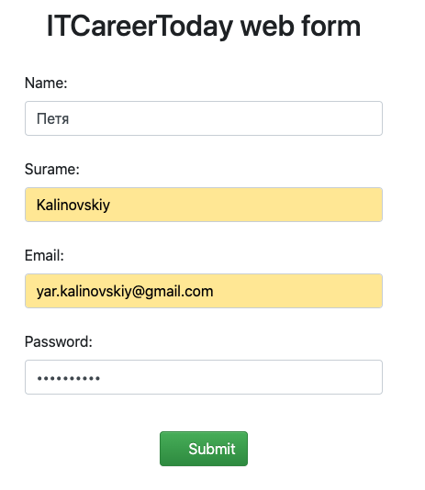
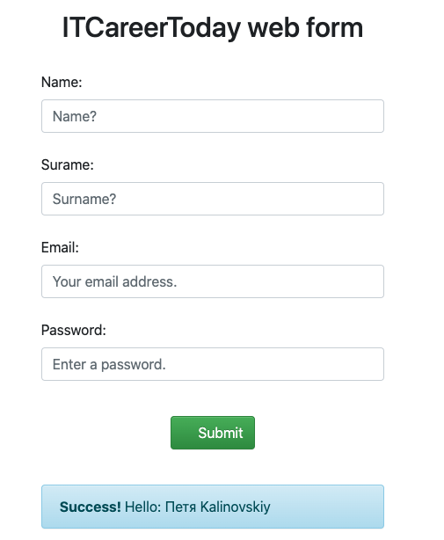

Bug ID | id_6
Title | Поле Name принимает и сохраняет спец символы, отличные от заявленных: тире, точка, пробел, нижнее подчёркивание
Severity
Priority
Enviroment | macOS Catalina 10.15.7 | YB 22.5.0.1885 (64-bit)
Precondition | Все поля, кроме Name, заполнены валидными данными
STR | 1. В поле Name ввести Tyk!/ 2. Нажать Submit
Actual Result | Succes message
Expected Result | Error
Attachments
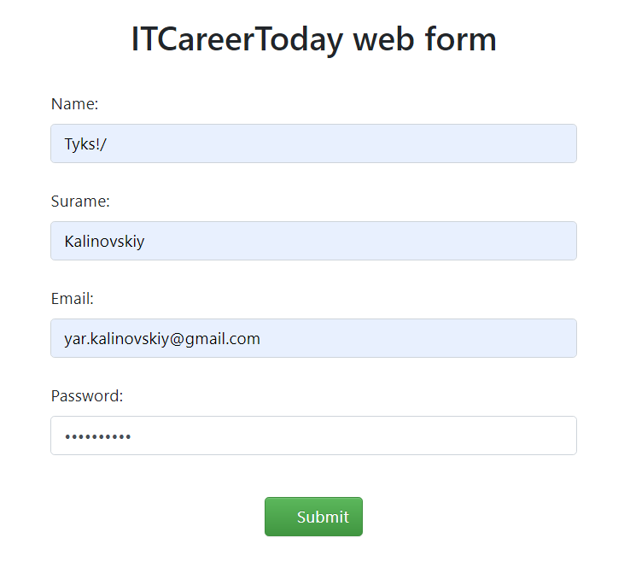
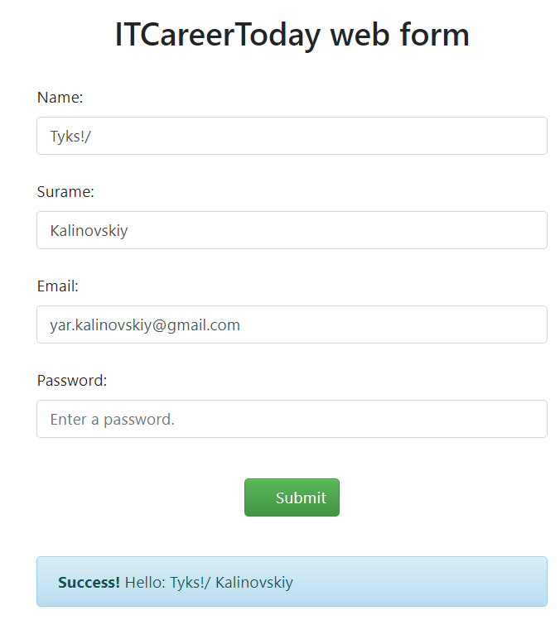

Bug ID | id_7
Title | Поле Name может начинаться со спец символа
Severity
Priority
Enviroment | macOS Catalina 10.15.7 | YB 22.5.0.1885 (64-bit)
Precondition | Все поля, кроме Name, заполнены валидными данными
STR | 1. Ввести в поле _Tyks 2. Нажать Submit
Actual Result | Succes message
Expected Result | Error
Attachments
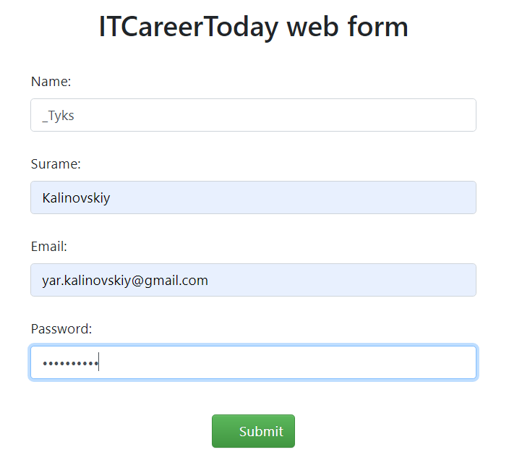
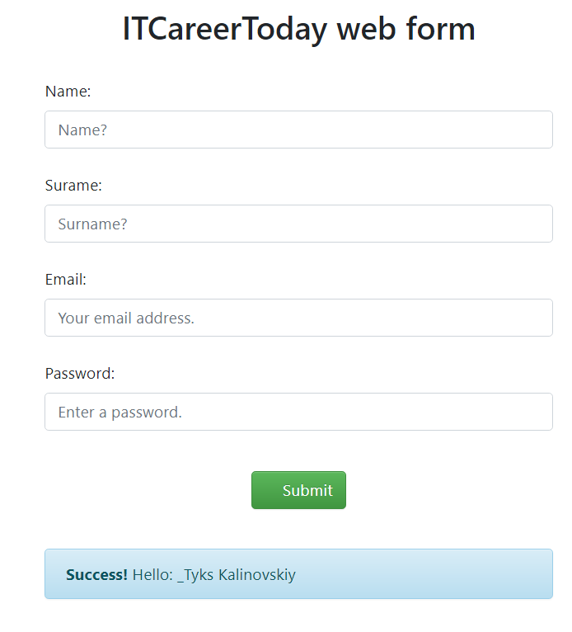

Bug ID | id_8
Title | Поле Name принимает и сохраняет введенные подряд 2 спец символа
Severity
Priority
Enviroment | macOS Catalina 10.15.7 | YB 22.5.0.1885 (64-bit)
Precondition | Все поля, кроме Name, заполнены валидными данными
STR | 1. Ввести в поле Name Ty_.ks 2. Нажать Submit
Actual Result | Succes message
Expected Result | Error

Attachments
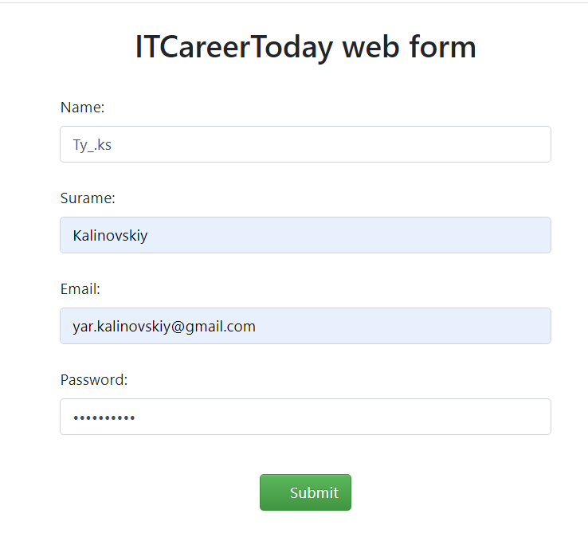

Bug ID | id_9
Title | Надпись об успешной регистрации не пропадает после перезагрузки страницы
Severity
Priority
Enviroment | macOS Catalina 10.15.7 | YB 22.5.0.1885 (64-bit)
Precondition | Все поля заполнены валидными данными
STR | 1. Нажать Submit 2. Перезагрузить страницу, нажав cmd+R или значок перезагрузки страницы в браузере 3. В появившемся окне выбора действия нажать Продолжить
Actual Result | Сообщение об успешной регистрации не исчезает
Expected Result | Сообщение об успешной регистрации должно исчезнуть
Attachments
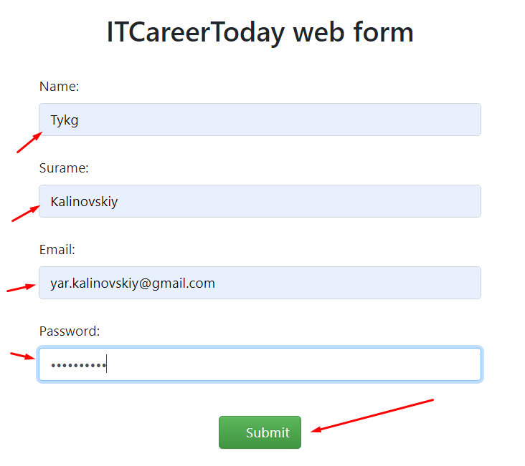
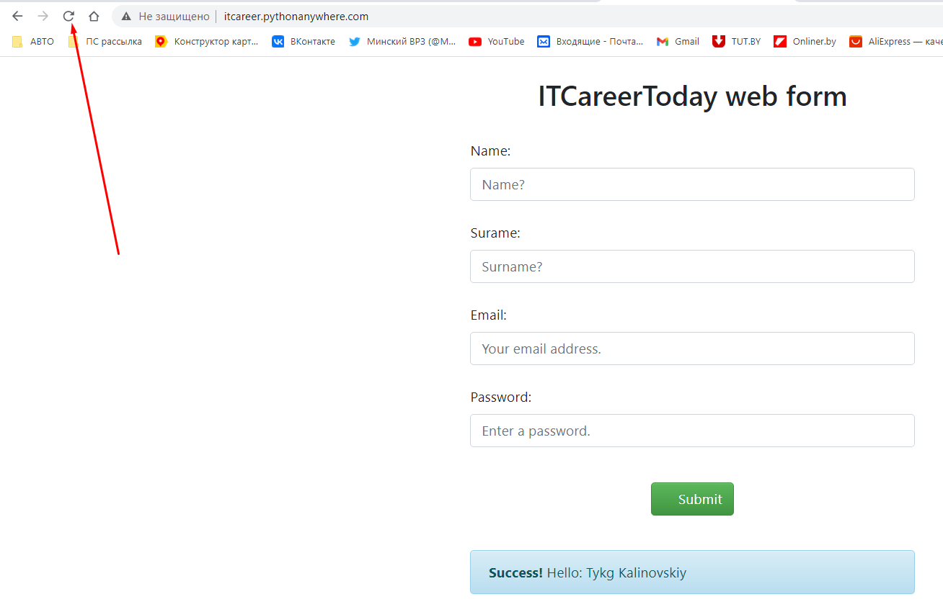
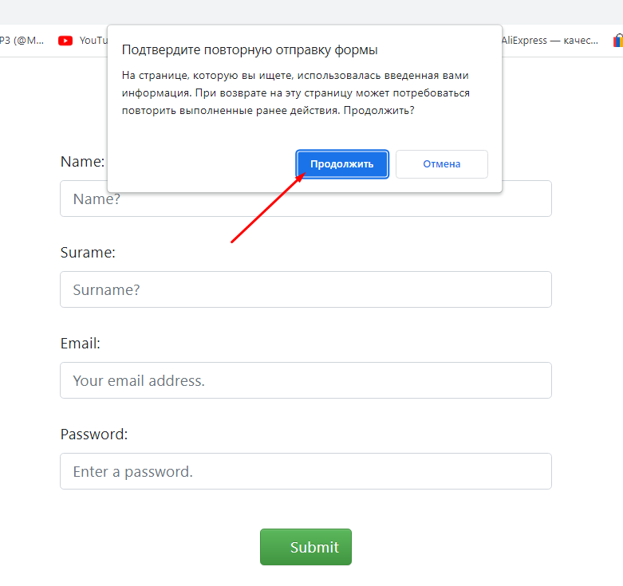
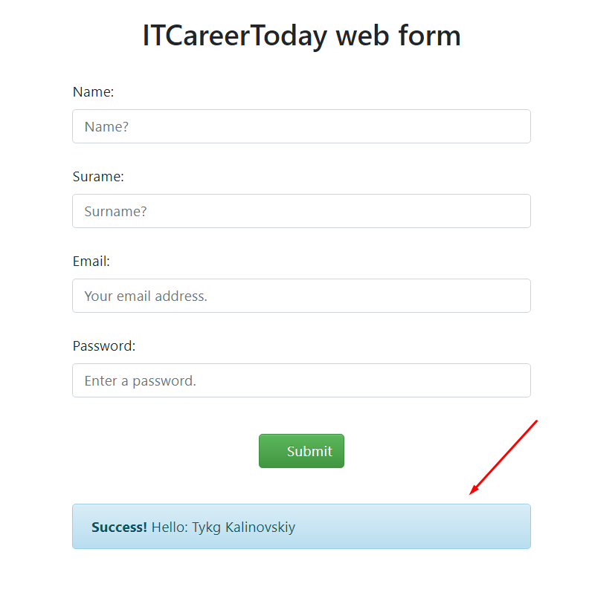

Bug ID | id_10
Title
Severity
Priority
Enviroment
Precondition
STR
Actual Result
Expected Result
Attachments

